TILS įplaukos
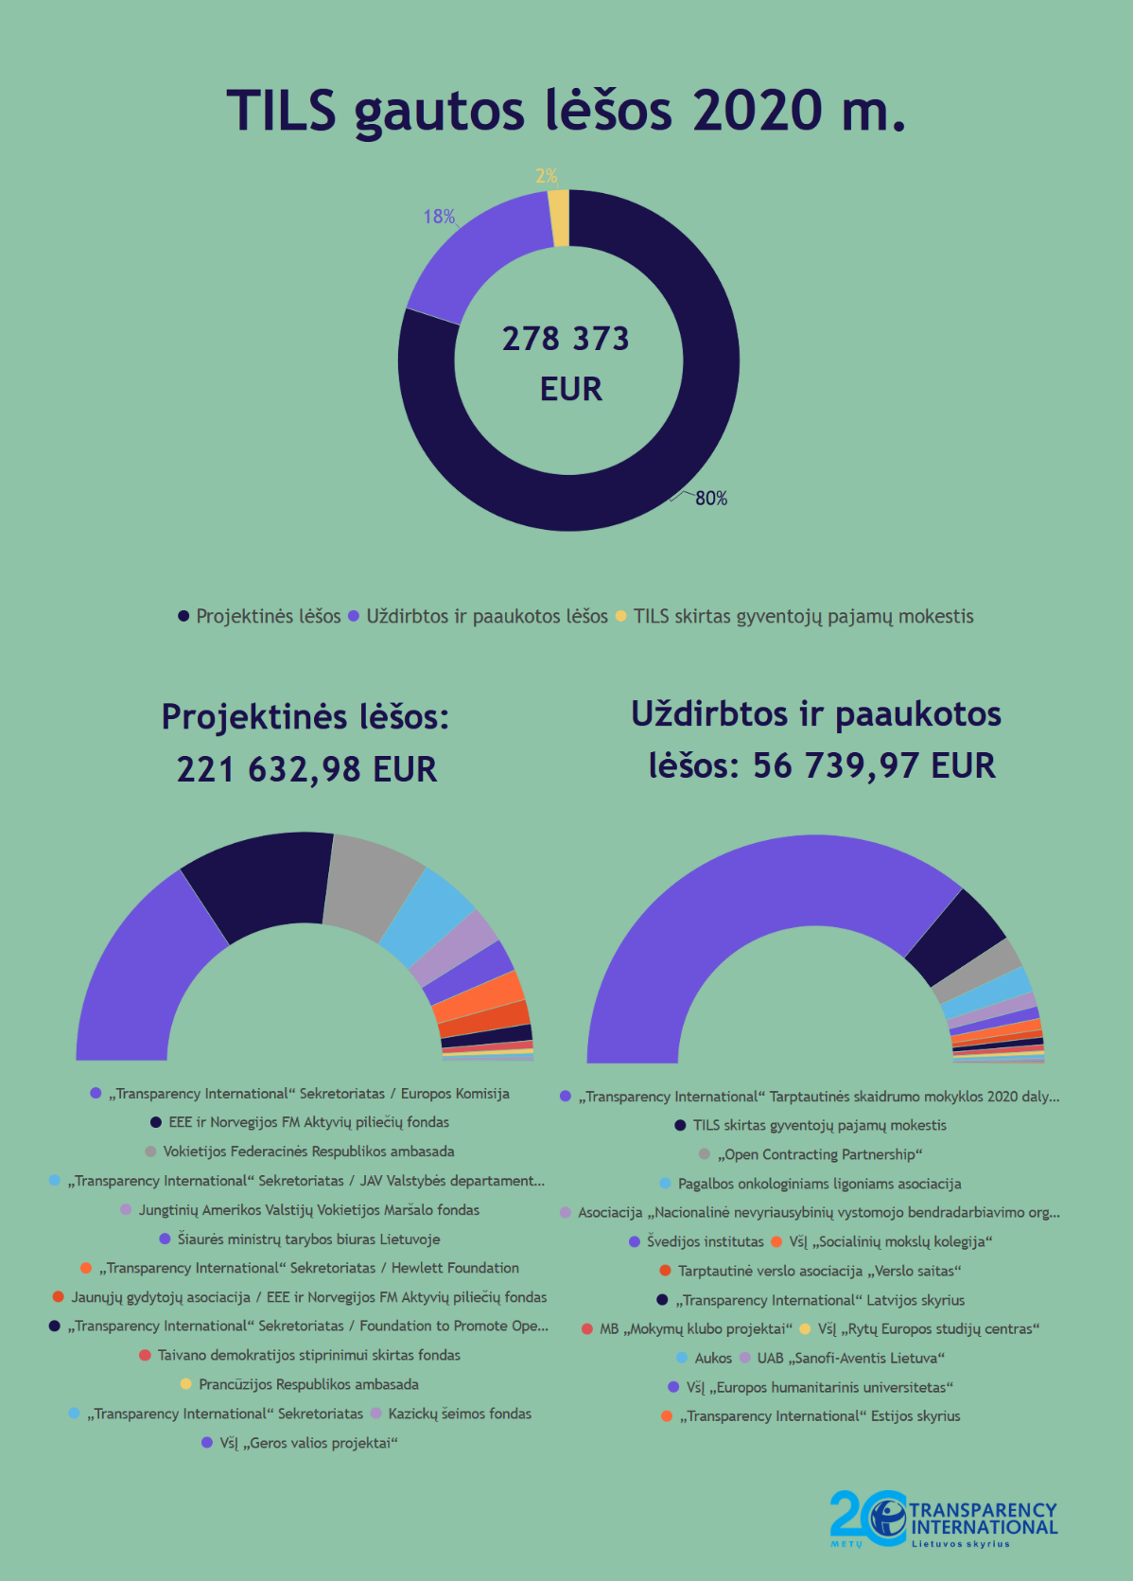
TILS 2020 M. SAUSIO 1 D. - 2020 M. GRUODŽIO 31 D. GAUTOS LĖŠOS

 | Įplaukos, EUR | Procentinė dalis
PROJEKTINĖS LĖŠOS
„Transparency International“ Sekretoriatas / Europos Komisija | 69,994.30 | 25.14%
EEE ir Norvegijos FM Aktyvių piliečių fondas | 49,905.00 | 17.93%
Vokietijos Federacinės Respublikos ambasada | 30,500.00 | 10.96%
„Transparency International“ Sekretoriatas / JAV Valstybės departamento Demokratijos, žmogaus teisių ir darbo biuras | 20,000.00 | 7.18%
Jungtinių Amerikos Valstijų Vokietijos Maršalo fondas | 11,833.72 | 4.25%
Šiaurės ministrų tarybos biuras Lietuvoje | 10,625.00 | 3.82%
„Transparency International“ Sekretoriatas / Hewlett Foundation | 9,600.00 | 3.45%
Jaunųjų gydytojų asociacija / EEE ir Norvegijos FM Aktyvių piliečių fondas | 7,676.00 | 2.76%
„Transparency International“ Sekretoriatas / Foundation to Promote Open Society (FPOS) | 5,180.00 | 1.86%
Taivano demokratijos stiprinimui skirtas fondas | 2,559.51 | 0.92%
Prancūzijos Respublikos ambasada | 1,500.00 | 0.54%
„Transparency International“ Sekretoriatas | 1,000.00 | 0.36%
Kazickų šeimos fondas | 899.69 | 0.32%
VšĮ „Geros valios projektai“ | 359.76 | 0.13%
Viso projektinių lėšų: | 221,632.98 | 79.62%
NEPROJEKTINĖS LĖŠOS
„Transparency International“ Tarptautinės skaidrumo mokyklos 2020 dalyvių mokesčiai | 40,964.67 | 14.72%
TILS skirtas gyventojų pajamų mokestis | 5,263.76 | 1.89%
„Open Contracting Partnership“ | 2,557.54 | 0.92%
Pagalbos onkologiniams ligoniams asociacija | 2,160.00 | 0.78%
Asociacija „Nacionalinė nevyriausybinių vystomojo bendradarbiavimo organizacijų platforma“ | 1,200.00 | 0.43%
Švedijos institutas | 1,000.00 | 0.36%
VšĮ „Socialinių mokslų kolegija“ | 890.00 | 0.32%
Tarptautinė verslo asociacija „Verslo saitas“ | 600.00 | 0.22%
„Transparency International“ Latvijos skyrius | 600.00 | 0.22%
MB „Mokymų klubo projektai“ | 500.00 | 0.18%
VšĮ „Rytų Europos studijų centras“ | 300.00 | 0.11%
Aukos | 274.00 | 0.10%
UAB „Sanofi-Aventis Lietuva“ | 200.00 | 0.07%
VšĮ „Europos humanitarinis universitetas“ | 130.00 | 0.05%
„Transparency International“ Estijos skyrius | 100.00 | 0.04%
Viso neprojektinių lėšų: | 56,739.97 | 20.38%
Viso gauta lėšų: | 278,372.95

